Présentation
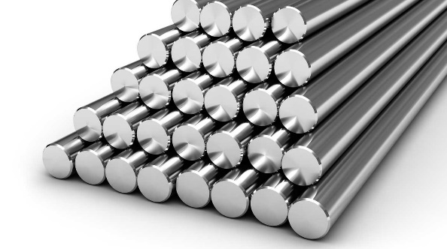 Base de donnée Matériaux de l'IPOC AT-OMC v2.0

Composition de la base de donnée: Cette base de donnée est composée d'environ 70 aciers classés en 4 grandes familles: les aciers d'usage général, les aciers de décolletage, les acier de cementation et les acier de trempe et revenu, et d'une trentaine d'inox classé en 3 familles: les inox martensitiques, les inox austenitiques, les inox ferritiques.

Caractéristique de chaque matériau: Pour chaque materiau on y trouve sa composition, ses caractéristiques mécaniques (Rm, Rp0,2, A%), son aptitude au traitement thermique, son usinabilité et son aptitude à la soudure. Plus l'usinabilité est bonne plus le pourcentage est élevé, pour l'aptitude à la soudure, 1 correspond à une bonne aptitude et 3 à une mauvaise.

Précisions: Les éléments de l'usinabilité en gras sont des valeurs conformes trouvées dans le livre du CTDEC, en revanche les valeurs en italiques sont des valeurs déterminées avec l'aide des valeurs connues d'autre materiaux et de la composition chimique.

